第１図、第１表
【第１図】 不法残留者数の推移
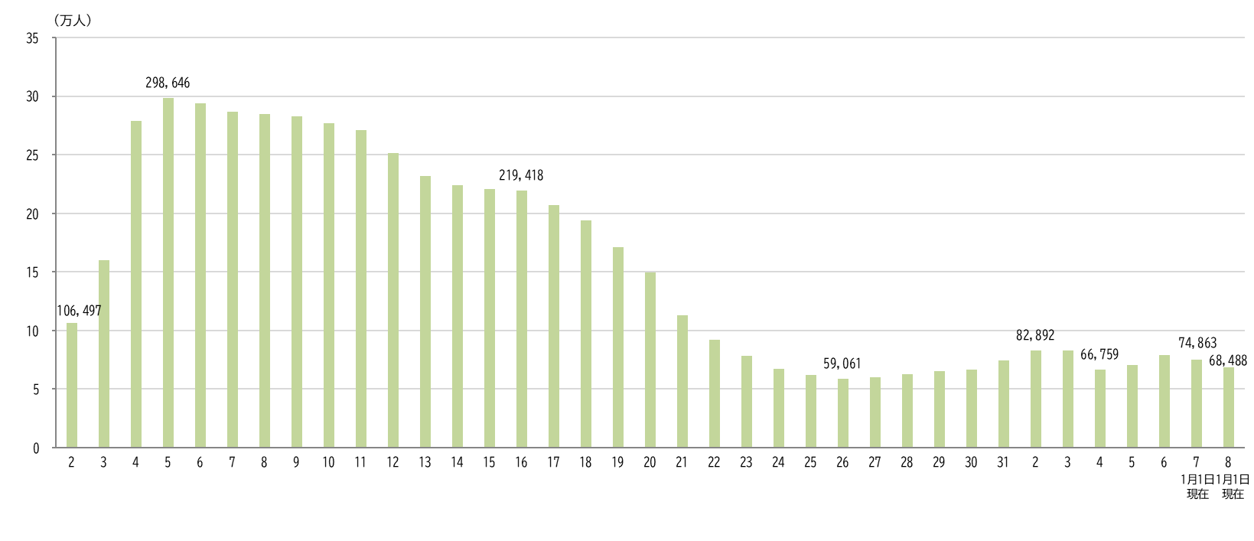

平成
令和

【第１表】 国籍・地域別 性別 不法残留者数の推移
 | 国籍・地域 |  | 令和４年 （2022年） １月１日現在 | 令和５年 （2023年） １月１日現在 | 令和６年 （2024年） １月１日現在 | 令和７年 （2025年） １月１日現在 | 令和８年 （2026年） １月１日現在
 |  |  |  |  |  |  |  | 構成比 （％） | 令和７年 １月１日現在 に対する増減率 （％）
 | 総数 |  | 66,759 | 70,491 | 79,113 | 74,863 | 68,488 | 100.0 | -8.5
 |  | 男 | 39,116 | 43,267 | 48,550 | 45,536 | 41,067 | 60.0 | -9.8
 |  | 女 | 27,643 | 27,224 | 30,563 | 29,327 | 27,421 | 40.0 | -6.5
 | ベトナム |  | 7,148 | 13,708 | 15,806 | 14,296 | 11,601 | 16.9 | -18.9
 |  | 男 | 5,819 | 11,196 | 12,809 | 11,535 | 9,386 |  | -18.6
 |  | 女 | 1,329 | 2,512 | 2,997 | 2,761 | 2,215 |  | -19.8
 | タイ |  | 7,783 | 9,549 | 11,494 | 11,337 | 10,907 | 15.9 | -3.8
 |  | 男 | 3,425 | 4,080 | 4,647 | 4,367 | 3,928 |  | -10.1
 |  | 女 | 4,358 | 5,469 | 6,847 | 6,970 | 6,979 |  | 0.1
 | 韓国 |  | 11,631 | 10,508 | 10,869 | 10,600 | 10,020 | 14.6 | -5.5
 |  | 男 | 4,528 | 4,153 | 4,306 | 4,202 | 3,977 |  | -5.4
 |  | 女 | 7,103 | 6,355 | 6,563 | 6,398 | 6,043 |  | -5.5
 | 中国 |  | 7,716 | 6,782 | 6,881 | 6,565 | 5,827 | 8.5 | -11.2
 |  | 男 | 4,902 | 4,333 | 4,271 | 4,036 | 3,553 |  | -12.0
 |  | 女 | 2,814 | 2,449 | 2,610 | 2,529 | 2,274 |  | -10.1
 | フィリピン |  | 5,148 | 4,662 | 5,069 | 4,684 | 4,393 | 6.4 | -6.2
 |  | 男 | 1,833 | 1,657 | 1,842 | 1,750 | 1,604 |  | -8.3
 |  | 女 | 3,315 | 3,005 | 3,227 | 2,934 | 2,789 |  | -4.9
 | インドネシア |  | 3,450 | 3,185 | 4,537 | 4,631 | 4,248 | 6.2 | -8.3
 |  | 男 | 2,773 | 2,560 | 3,715 | 3,845 | 3,447 |  | -10.4
 |  | 女 | 677 | 625 | 822 | 786 | 801 |  | 1.9
 | 台湾 |  | 3,319 | 2,873 | 3,191 | 2,983 | 2,601 | 3.8 | -12.8
 |  | 男 | 1,699 | 1,518 | 1,651 | 1,570 | 1,359 |  | -13.4
 |  | 女 | 1,620 | 1,355 | 1,540 | 1,413 | 1,242 |  | -12.1
 | スリランカ |  | 1,316 | 1,595 | 2,001 | 2,043 | 2,091 | 3.1 | 2.3
 |  | 男 | 1,188 | 1,461 | 1,850 | 1,881 | 1,923 |  | 2.2
 |  | 女 | 128 | 134 | 151 | 162 | 168 |  | 3.7
 | トルコ |  | 928 | 1,082 | 1,289 | 1,372 | 1,228 | 1.8 | -10.5
 |  | 男 | 719 | 811 | 983 | 1,013 | 924 |  | -8.8
 |  | 女 | 209 | 271 | 306 | 359 | 304 |  | -15.3
 | カンボジア |  | 491 | 1,185 | 1,731 | 1,380 | 1,044 | 1.5 | -24.3
 |  | 男 | 345 | 779 | 1,146 | 898 | 664 |  | -26.1
 |  | 女 | 146 | 406 | 585 | 482 | 380 |  | -21.2
 | その他 |  | 17,829 | 15,362 | 16,245 | 14,972 | 14,528 | 21.2 | -3.0
 |  | 男 | 11,885 | 10,719 | 11,330 | 10,439 | 10,302 |  | -1.3
 |  | 女 | 5,944 | 4,643 | 4,915 | 4,533 | 4,226 |  | -6.8
 | （注１）平成２年は、７月１日現在、平成３年～平成８年は、５月１日現在、平成９年～令和８年は、１月１日現在です。
 | （注２）表の各項目における構成比（％）は、表示桁数未満を四捨五入してあるため、内訳の合計は必ずしも100.0％となりません。
 | ※ 以下の表について同じです。

第２図、第２表
【第２図】 国籍・地域別 不法残留者の構成比（令和８年１月１日現在）
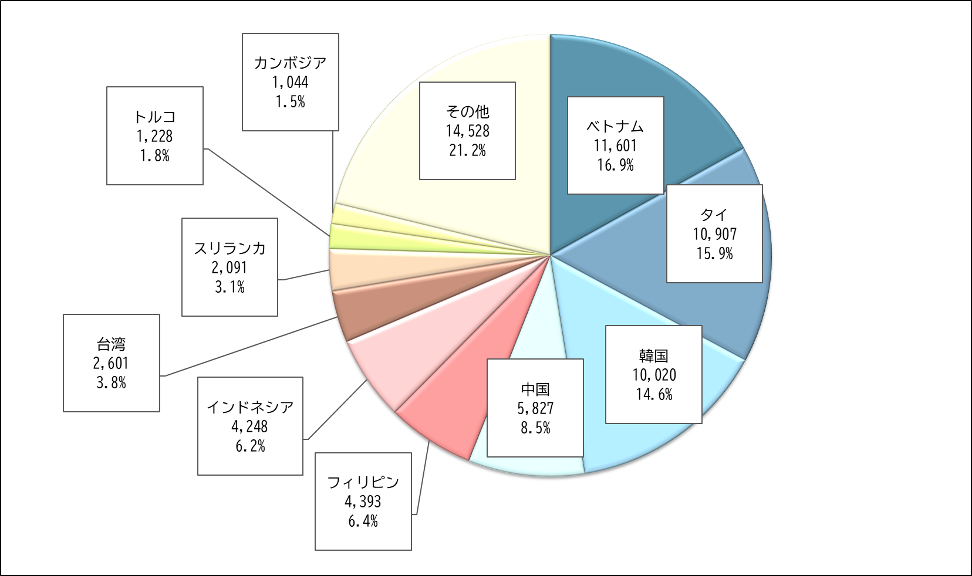

【第２表】 国籍・地域別 在留資格別 不法残留者数（令和８年１月１日現在）
 | 国籍・地域 | 総数 | 短期滞在 | 技能実習 |  |  |  |  |  |  | 特定活動 | 留学 | 日本人の 配偶者等 | その他
 |  |  |  |  | 技能実習 １号イ | 技能実習 １号ロ | 技能実習 ２号イ | 技能実習 ２号ロ | 技能実習 ３号イ | 技能実習 ３号ロ
 | 総数 | 68,488 | 41,607 | 9,323 | 14 | 5,069 | 18 | 3,914 | 0 | 308 | 7,306 | 2,173 | 1,724 | 6,355
 | ベトナム | 11,601 | 1,894 | 6,201 | 2 | 3,302 | 11 | 2,678 | 0 | 208 | 1,034 | 780 | 11 | 1,681
 | タイ | 10,907 | 9,817 | 148 | 2 | 63 | 0 | 79 | 0 | 4 | 675 | 10 | 138 | 119
 | 韓国 | 10,020 | 9,550 | 0 | 0 | 0 | 0 | 0 | 0 | 0 | 22 | 105 | 153 | 190
 | 中国 | 5,827 | 1,951 | 1,438 | 5 | 739 | 3 | 628 | 0 | 63 | 419 | 791 | 214 | 1,014
 | フィリピン | 4,393 | 1,930 | 147 | 2 | 72 | 3 | 64 | 0 | 6 | 457 | 18 | 594 | 1,247
 | インドネシア | 4,248 | 2,498 | 999 | 1 | 675 | 1 | 312 | 0 | 10 | 463 | 59 | 6 | 223
 | 台湾 | 2,601 | 2,552 | 0 | 0 | 0 | 0 | 0 | 0 | 0 | 6 | 2 | 9 | 32
 | スリランカ | 2,091 | 701 | 22 | 0 | 17 | 0 | 5 | 0 | 0 | 1,036 | 128 | 17 | 187
 | トルコ | 1,228 | 367 | 0 | 0 | 0 | 0 | 0 | 0 | 0 | 768 | 0 | 12 | 81
 | カンボジア | 1,044 | 199 | 267 | 0 | 161 | 0 | 92 | 0 | 14 | 510 | 1 | 1 | 66
 | その他 | 14,528 | 10,148 | 101 | 2 | 40 | 0 | 56 | 0 | 3 | 1,916 | 279 | 569 | 1,515
 | （注１）「在留資格」は、不法残留となった時点に有していた在留資格です。
 | （注２）「留学」には、不法残留となった時点での在留資格が「就学」（平成22年７月１日施行前の出入国管理及び難民認定法上の在留資格）であった者の数も含まれます。
 | ※ 以下の表について同じです。

第３図、第３表
【第３図】 在留資格別 不法残留者の構成比（令和８年１月１日現在）
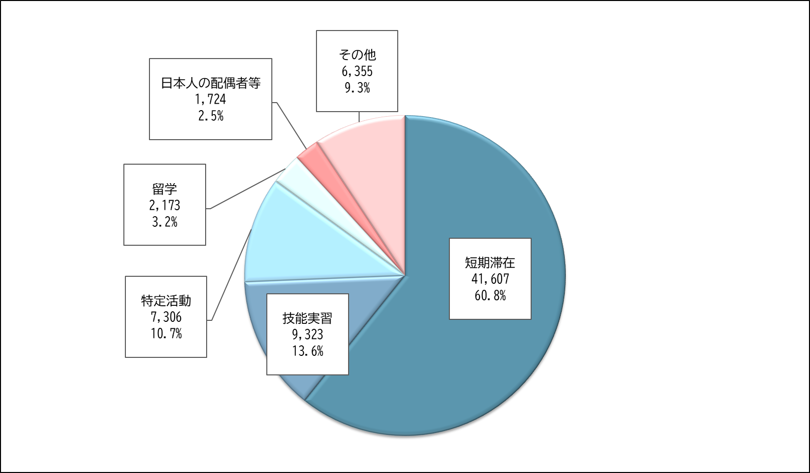

【第３表】 在留資格別 不法残留者数の推移
 | 在留資格 |  | 令和４年 （2022年） １月１日現在 | 令和５年 （2023年） １月１日現在 | 令和６年 （2024年） １月１日現在 | 令和７年 （2025年） １月１日現在 | 令和８年 （2026年） １月１日現在
 |  |  |  |  |  |  |  | 構成比 （％） | 令和７年 １月１日現在 に対する増減率 （％）
 | 総数 |  | 66,759 | 70,491 | 79,113 | 74,863 | 68,488 | 100.0 | -8.5
 | 短期滞在 |  | 43,266 | 46,590 | 49,801 | 45,734 | 41,607 | 60.8 | -9.0
 | 技能実習 |  | 7,704 | 7,985 | 11,210 | 11,504 | 9,323 | 13.6 | -19.0
 |  | 技能実習１号イ | 19 | 14 | 14 | 15 | 14 | 0.0 | -6.7
 |  | 技能実習１号ロ | 3,230 | 3,072 | 6,055 | 6,353 | 5,069 | 7.4 | -20.2
 |  | 技能実習２号イ | 14 | 18 | 18 | 19 | 18 | 0.0 | -5.3
 |  | 技能実習２号ロ | 4,346 | 4,658 | 4,695 | 4,690 | 3,914 | 5.7 | -16.5
 |  | 技能実習３号イ | 0 | 0 | 1 | 0 | 0 | 0.0 | -
 |  | 技能実習３号ロ | 95 | 223 | 427 | 427 | 308 | 0.4 | -27.9
 | 特定活動 |  | 5,305 | 6,215 | 8,189 | 7,569 | 7,306 | 10.7 | -3.5
 | 留学 |  | 2,436 | 2,465 | 2,288 | 2,245 | 2,173 | 3.2 | -3.2
 | 日本人の配偶者等 |  | 2,300 | 1,937 | 1,880 | 1,750 | 1,724 | 2.5 | -1.5
 | その他 |  | 5,748 | 5,299 | 5,745 | 6,061 | 6,355 | 9.3 | 4.9

第４図、第４表
【第４図】新規不法残留者数
令和７年１月１日現在（総数:74,863）
令和８年１月１日現在（総数:68,488）

【減少】
令和７年１月１日現在では不法残留状態であったが、令和８年１月１日現在、解消した者（※）の数
【新規】
令和７年１月１日以降新たに判明し、
令和８年1月1日現在も不法残留している者の数
【継続】
令和７年１月１日現在から継続して
令和８年１月1日現在も不法残留している者の数

※被送還者、出国命令による出国者、在留特別許可を受けた者等。

【第４表】国籍・地域別 新規不法残留者数
 | 国籍・地域 | 令和８年 (2026年) １月１日現在 【新規】不法残留者数 （①） | 令和８年 （2026年） １月１日現在 不法残留者数 （②） |  | 令和７年 （2025年） １月１日現在 不法残留者数 | 令和８年 (2026年) １月１日現在 【継続】不法残留者数 | 令和８年 (2026年) １月１日現在 【減少】不法残留者数
 |  |  |  | 令和８年 (2026年) １月１日現在 【新規】不法残留者数 の割合（①÷②）
 | 総数 | 9,748 | 68,488 | 14.2 | 74,863 | 58,740 | 16,123
 | ベトナム | 2,692 | 11,601 | 23.2 | 14,296 | 8,909 | 5,387
 | タイ | 2,497 | 10,907 | 22.9 | 11,337 | 8,410 | 2,927
 | インドネシア | 908 | 4,248 | 21.4 | 4,631 | 3,340 | 1,291
 | 中国 | 643 | 5,827 | 11.0 | 6,565 | 5,184 | 1,381
 | スリランカ | 471 | 2,091 | 22.5 | 2,043 | 1,620 | 423
 | フィリピン | 324 | 4,393 | 7.4 | 4,684 | 4,069 | 615
 | トルコ | 290 | 1,228 | 23.6 | 1,372 | 938 | 434
 | ブラジル | 211 | 835 | 25.3 | 734 | 624 | 110
 | 台湾 | 158 | 2,601 | 6.1 | 2,983 | 2,443 | 540
 | ウズベキスタン | 143 | 334 | 42.8 | 348 | 191 | 157
 | その他 | 1,411 | 24,423 | 5.8 | 25,870 | 23,012 | 2,858

